【様式１】地域連携活動実施状況報告書
様式１
 |  |  |  |  |  |  | 令和 | 5 | 年 | 4 | 月 | 10 | 日

就労継続支援Ａ型事業所における地域連携活動実施状況報告書

事業所名 |  | オリーブ |  |  | 事業所番号 |  | 2810601217
住 所 |  | 神戸市長田区御蔵通7-42 マロンビル301号室 |  |  | 管理者名 |  | 谷山 貴彦
電話番号 |  | 078-686-7560 |  |  | 対象年度 |  | 令和4年度

地域連携活動の概要
＜活動内容＞ |  |  |  |  | ＜活動の様子＞

 | 活動場所 |  | 神戸市長田区 |  |  | 宅急便の担当者さんがトラックにて、配達してもらい
 | 実施日程 |  | 令和2年5月1日から継続中 |  |  | たい荷物を持ち運び、原則2～3名のグループで
 | 実施した生産活動・施設外就労の概要 |  |  |  |  | 徒歩にて配達します。
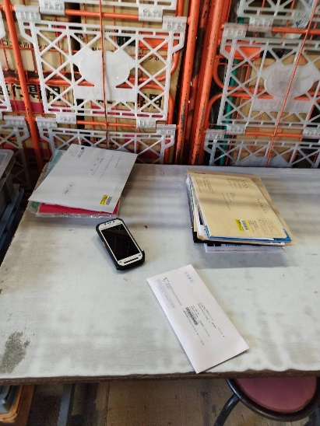
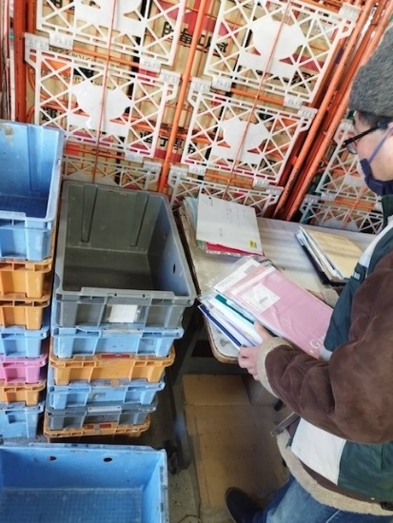
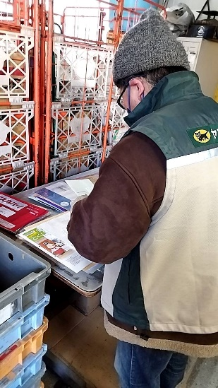
 |  | 宅配便作業
 | 利用者数 等 |  |  | 3名

＜目的＞

 | 利用者が主体となって地域で作業することにより、
 | 地域活動に担い手として存在意識を明確にする。
 | 障がいのある方も地域社会の担い手であることを、
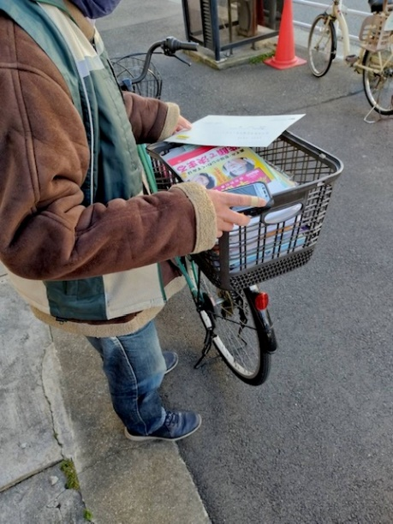
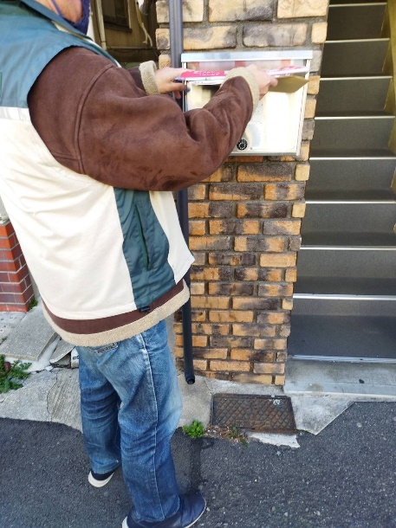
 | 周知する。
＜成果＞

 | 利用者個々の作業能力の向上や、共同作業を通じて、
 | 協調性の向上もみられた。
 | また、施設外での作業により、基本的労働の習得にも
 | 寄与した。

連携先の企業等の意見または評価

 | 一昨年に引き続き、障がい者の方の施設に配達作業を依頼しましたが、作業の正確性や習得など、自社の社員と
 | 引けを足らない内容を行って頂き、イメージが変わりました。挨拶などもしっかりしてくれており、今後も引き
 | 続きお願いしたいと思っております。

連携先企業名 |  |  | クロネコヤマト株式会社 |  |  |  | 担当者名 |  |  | 岡田

